Por qué inadmitimos
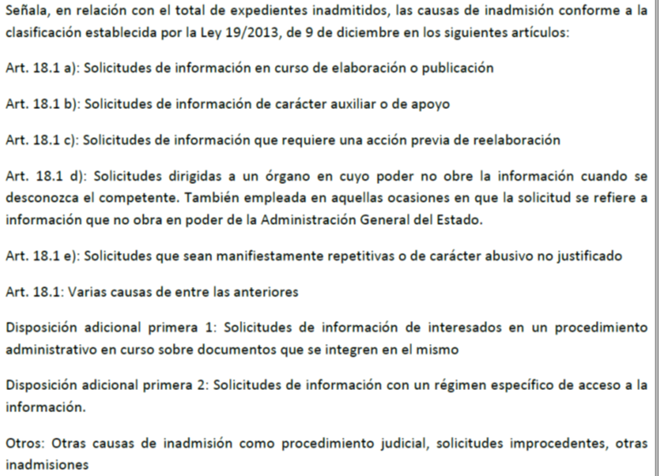
¿Por qué se inadmiten solicitudes?
Inadmisiones por causa (Nota 1) | Número | Porcentaje
Art. 18.1 | 317 | 5.53%
Art. 18.1 a | 409 | 7.13%
Art. 18.1 b | 215 | 3.75%
Art. 18.1 c | 774 | 13.49%
Art. 18.1 d | 1,318 | 22.97%
Art. 18.1 e | 882 | 15.37%
D.A 1ª 1 | 431 | 7.51%
D.A.1ª 2 | 1,284 | 22.38%
Otros | 107 | 1.87%
Total | 5,737 | 100.00%

Nota 1:

Por qué denegamos
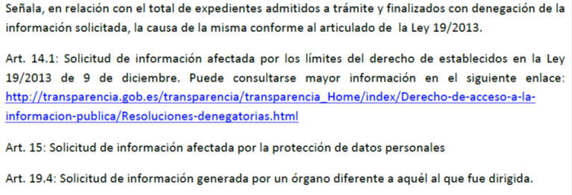
¿Por qué, en ocasiones se deniega el acceso?
Denegaciones por artículo | Número | Porcentaje
Art. 14.1 | 581 | 70.68%
Art. 15 | 157 | 19.10%
Art. 19.4 | 84 | 10.22%
Total | 822 | 100.00%

Nota

